Tempo de Construção do Poço
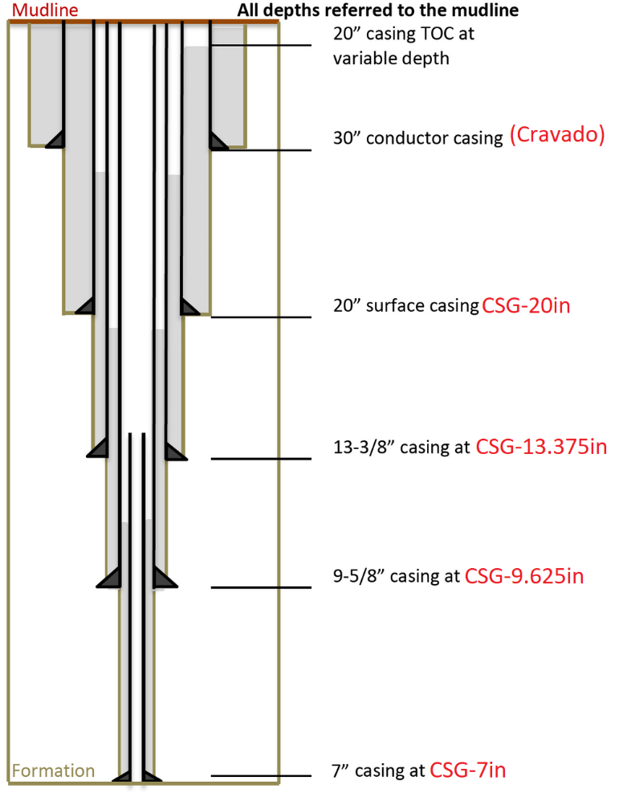
 |  |  | Entradas (Profundidades em Measured Depth): |  |  | Custo de broca:
 |  |  | LDA + Air Gap: | 1000 |  | Diâmetro (Bit Size) | Valor Unitário | Numero de Brocas | Valor Total
 |  |  | Profundidade CSG-20in: | 361.06 | 16% | 26in | R$ 58,000.00 | 2 | R$ 116,000.00
 |  |  | Profundidade CSG-13.375in: | 866.55 | 38% | 17.5in | R$ 45,000.00 | 2 | R$ 90,000.00
 |  |  | Profundidade CSG-9.625in: | 1516.46 | 66% | 12.25in | R$ 23,000.00 | 6 | R$ 138,000.00
 |  |  | Profundidade CSG-7in: | 2310.80 |  | 8.5in | R$ 16,000.00 | 6 | R$ 96,000.00
 |  |  |  |  |  |  |  | Cb | R$ 440,000.00

 |  |  | Cr (diária de sonda, página 28): | R$ 180,000.00 |  | Tempo de Broca em atividade (em horas) | 2125.17
 |  |  | Custo total da sonda | R$ 29,520,000.00 |  | Tempo de Broca em atividade (em dias) | 88.55

 |  |  | Cf (custo por metro perfurado) | R$ 7,457.21 |  | Tempo de circulação (Broca parada)
 |  |  |  |  |  | Numero de manobras (numero de brocas -1): | 15
 |  |  |  |  |  | tc (em horas): | 30
 |  |  |  |  |  | tc (em dias): | 1.25

 |  |  |  |  |  | Tempo de Manobra
 |  |  |  |  |  | Manobra em 26in (2x) | 7.62
 |  |  |  |  |  | Manobra em 17.5in (2x) | 9.90
 |  |  |  |  |  | Manobra em 12.25in (6x) | 33.92
 |  |  |  |  |  | Manobra em 8.5in (5x) | 32.33

 |  |  |  |  |  | tt (em horas) | 83.78
 |  |  |  |  |  |  | 3.49
Curva CAP - C2
Base | 0.25 |  |  |  |  | Tempo total de perfuração (em horas) | 2238.95
Down | 0.125 |  |  |  |  | Tempo total de perfuração (em dias) | 93.29
Up | 0.375
 |  |  |  |  |  | Tempo de completação (em horas) | 1679.21
 |  |  |  |  |  |  | 69.97
 |  |  |  |  |  | Tempo de completação (em dias)
 |  |  |  |  |  | Tempo total (P+C) (em horas) | 3918.16
 |  |  |  |  |  | Tempo total (P+C) (em dias) | 163.26

Tempo de Broca |  | Pela Taxa
Na fase BS=26in (CSG=20in):
dD/dtc (taxa em m/h): | 2.611563005
tb-26in (em horas): | 118.26172845 | 138.25549533

Na fase BS=17.5in (CSG=13.375in):
dD/dtc (taxa em m/h): | 2.2968874281
tb-17.5in (em horas): | 177.27110928 | 220.07526595

Na fase BS=12.25in (CSG=9.625in):
dD/dtc (taxa em m/h): | 2.0201281175
tb-12.25in (em horas): | 244.36482665 | 321.7188458

Na fase BS=8.5in (CSG=7in):
dD/dtc (taxa em m/h): | 1.7767164212
tb-8.5in (em horas): | 320.6504417 | 447.08229832

